상품제안서
헬프맨 프로바인더 노트볼펜 세트(A4) | 상품코드: F18852

 |  |  |  |  |  |  | 02-412-0044 | www.easy1.co.kr
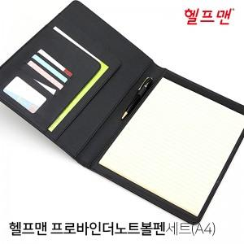

【상세/제작정보】

【인쇄/포장옵션】 | 레이저, 불박 / OPP(비닐)

【공급단가】 | 수량 | 100~ | 300~ | 500~ | 1,000~ | 3,000~
*VAT별도 | 단가 | 15,520원 | 14,950원 | 14,370원 | 13,800원 | 13,450원

【상품 URL】 | https://easy1.co.kr:443/src/goods_detail.php?gdno=18852

